Лист1
ПСР-1.05

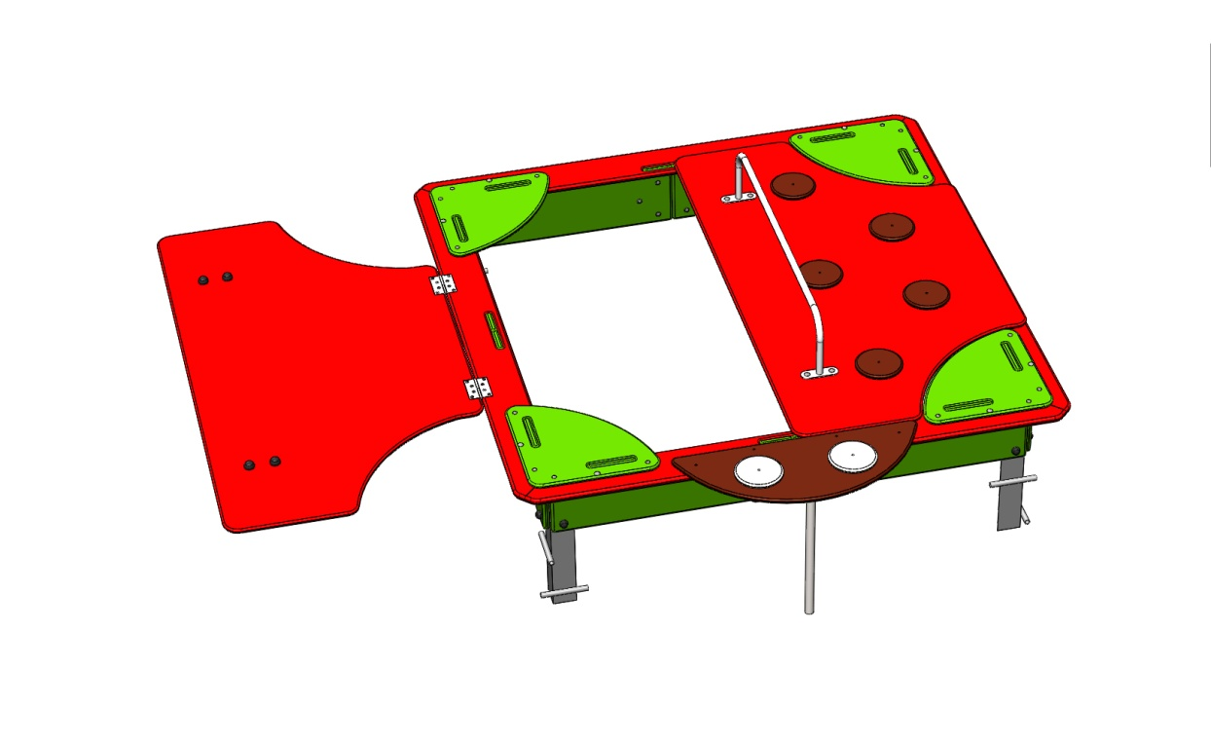
№ п/п | Артикул | Наименование |  | Кол-во | Изображение | цвет | Длина, м | Ширина, м | Высота, м | Объем, м3 |  | Меб болт М6х45 | Меб болт М6х40 | Меб болт М6х55
1 | 0002МП | Закладная для песочницы (уголок 50х50х500) | Сборка | 4 |  | Цвет, RAL 7047 | 50 | 5 | 5 | 1250 | 5000 | 16
 | БолтМеб 8х80 | 8х80 ОЦ. Болт мебельный с усом ГОСТ 7801-81 (DIN 607) | Материал | 16 |  |  |  |  |  | 0 | 0
 | ШайбаМ8 | М8 ОЦ. Шайба ГОСТ 11371-78 (DIN 125) | Материал | 16 |  |  |  |  |  | 0 | 0
 | ГайкаМ8 | М8 ОЦ. Гайка шестигранная ГОСТ 5915-70 | Материал | 16 |  |  |  |  |  | 0 | 0
2 | 0001МП | Ручка песочницы ПСР-1.04 | Сборка | 2 |  | Цвет, RAL 7047 | 104 | 12 | 21 | 26208 | 52416 |  | 8
 | БолтМеб 8х80 | 8х80 ОЦ. Болт мебельный с усом ГОСТ 7801-81 (DIN 607) | Материал | 8 |  |  |  |  |  | 0 | 0
 | ШайбаМ8 | М8 ОЦ. Шайба ГОСТ 11371-78 (DIN 125) | Материал | 8 |  |  |  |  |  | 0 | 0
 | ГайкаМ8 | М8 ОЦ. Гайка шестигранная ГОСТ 5915-70 | Материал | 8 |  |  |  |  |  | 0 | 0
3 | 0003МП | Уголок 55х55х40 | Материал | 8 |  | Цвет, RAL 7047 | 6.2 | 6.2 | 4 | 153.76 | 1230.08
 | БолтМеб 6х40 | 6х40 ОЦ. Болт мебельный с усом ГОСТ 7801-81 (DIN 607) | Материал | 16 |  |  |  |  |  | 0 | 0
 | ШайбаМ8 | М8 ОЦ. Шайба ГОСТ 11371-78 (DIN 125) | Материал | 16 |  |  |  |  |  | 0 | 0
 | ГайкаМ6 | М6 ОЦ. Гайка шестигранная ГОСТ 5915-70 | Материал | 16 |  |  |  |  |  | 0 | 0
4 | 000003 | Борт верхний (песочницы) 1707 x 145 x 21 | Сборка | 4 |  | Цвет, RAL 3020 | 176 | 145 | 2.1 | 53592 | 214368 |  | 8
5 | 000004 | Борт боковой (песочницы) 760 x 236 x 21 | Сборка | 8 |  | Цвет, RAL 6018 | 76 | 22.4 | 2.1 | 3575.04 | 28600.32
6 | 000002 | Соединитель бортов (песочницы) 300 x 200 x 15 | Сборка | 4 |  | Цвет, RAL 8014 | 30 | 20 | 1.5 | 900 | 3600 |  |  | 24
 | БолтМеб 6х50 | 6х50 ОЦ. Болт мебельный с усом ГОСТ 7801-81 (DIN 607) | Материал | 16 |  |  |  |  |  | 0 | 0
 | ШайбаМ8 | М8 ОЦ. Шайба ГОСТ 11371-78 (DIN 125) | Материал | 16 |  |  |  |  |  | 0 | 0
 | ГайкаМ6 | М6 ОЦ. Гайка шестигранная ГОСТ 5915-70 | Материал | 16 |  |  |  |  |  | 0 | 0
7 | 000005 | Столик угловой (песочницы) 411 x 411 x 15 | Сборка | 4 |  | Цвет, RAL 6018 | 41.1 | 41.1 | 1.5 | 2533.815 | 10135.26 |  |  | 16
 | БолтМеб 6х50 | 6х50 ОЦ. Болт мебельный с усом ГОСТ 7801-81 (DIN 607) | Материал | 16 |  |  |  |  |  | 0 | 0
 | ШайбаМ8 | М8 ОЦ. Шайба ГОСТ 11371-78 (DIN 125) | Материал | 16 |  |  |  |  |  | 0 | 0
 | ГайкаМ6 | М6 ОЦ. Гайка шестигранная ГОСТ 5915-70 | Материал | 16 |  |  |  |  |  | 0 | 0
8 | 000001 | Крышка (песочницы) 1590 x 875 x 15 | Сборка | 2 |  | Цвет, RAL 3020 | 159 | 87.5 | 1.5 | 20868.75 | 41737.5
9 | 000006 | Голова (песочница-букашка) 775 x 300 x 15 | Сборка | 1 |  | Цвет, RAL 8014 | 77.5 | 30 | 1.5 | 3487.5 | 3487.5
10 | 000007 | Точка (песочница-букашка) 150 x 150 x 15 | Сборка | 10 |  | Цвет, RAL 8014 | 15 | 15 | 1.5 | 337.5 | 3375
11 | 000007 | Точка (песочница-букашка) 150 x 150 x 15 | Сборка | 2 |  | Цвет, RAL 7047 | 15 | 15 | 1.5 | 337.5 | 675
12 | 0004МП | Подпорка головы (песочница-букашка) | Сборка | 1 |  | Цвет, RAL 7047 | 55 | 12 | 4 | 2640 | 2640
 | БолтМеб 6х50 | 6х50 ОЦ. Болт мебельный с усом ГОСТ 7801-81 (DIN 607) | Материал | 19 |  |  |  |  |  | 0 | 0
 | ШайбаМ8 | М8 ОЦ. Шайба ГОСТ 11371-78 (DIN 125) | Материал | 19 |  |  |  |  |  | 0 | 0
 | ГайкаМ6 | М6 ОЦ. Гайка шестигранная ГОСТ 5915-70 | Материал | 19 |  |  |  |  |  | 0 | 0
13 | КЧМ6КС | Заглушка К4М6КС | Материал | 62 |  | Цвет, RAL черный | 2.7 | 2.7 | 1.6 | 11.664 | 723.168
14 | КЧМ8КС | Заглушка К4М8КС | Материал | 36 |  | Цвет, RAL черный | 3.6 | 3.6 | 2.3 | 29.808 | 1073.088
15 | ПСР-1.04.00.002 | Петля карточная BF 2 (50 мм) СР Хром | Материал | 4 |  |  |  |  |  | 0 | 0
 | Саморез3,5х25 | 3,5х25 Саморез по г/к окс.круп.резьба | Материал | 16 |  |  |  |  |  | 0 | 0

 | метизы

